垂水区
垂水区 全世帯数 |  |  |  | エリア網羅率⇒ |  | #DIV/0!
区番号 | 町名 | ヨミガナ | 配布ランク | 一戸建 世帯数(a) | 集合住宅 世帯数(b) | 配布可能世帯数 (a)＋(b) | 事業所数 (左記に含みません)
 | 垂水区全域合計 |  |  | 48,844 | 52,895 | 101,739 | 2,024 |  | ※事業所のみの配布はお受けしておりませんが、通常配布にオプションとして加算して配布することが可能です。 |  |  |  |  |  | ■垂水区 料金設定(価格はすべて税別)■
1 | 青山台 | アオヤマダイ | Ａ | 795 | 2001 | 2796 | 20 |  | A地区合計配布数 |  | B地区合計配布数 |  | Ｃ地区合計配布数 |  | 項目 | 配布ランク
2 | 小束台 | コツカダイ | Ａ | 189 | 9 | 198 | 7 |  | 21,146 |  | 63,100 |  | 17,493 |  |  | A | B | C
3 | 小束台東 | コツカダイヒガシ | Ａ | 180 | 0 | 180 | 0 |  | A地区価格：5円/1枚(税別) |  | B地区価格：6円/1枚(税別) |  | B地区価格：9円/1枚(税別) |  | A4サイズ以下 | 5円/1枚 | 6円/1枚 | 9円/1枚 | ※配布期間は14営業日
4 | 小束山 | コツカヤマ | Ａ | 1313 | 382 | 1695 | 5 |  | A地区全域配布料↓ |  | B地区全域配布料↓ |  | C地区全域配布料↓ |  | 戸建てのみ配布 | 規定価格に＋1円
5 | 小束山手 | コツカヤマテ | Ａ | 472 | 287 | 759 | 28 |  | 105,730 | 円 | 378,600 | 円 | 157,437 | 円 | B4/A3 | 上記価格に＋1円
6 | 本多聞 | ホンタモン | Ａ | 1483 | 3525 | 5008 | 41 |  | 垂水区全域配布料↓ |  |  |  |  |  | その他の変形サイズ | 応相談
7 | つつじが丘 | ツツジガオカ | Ａ | 1553 | 315 | 1868 | 10 |  | 641,767 | 円 |  |  |  |  | ■その他のオプション■
8 | 舞多聞西 | マイタモンニシ | Ａ | 2071 | 35 | 2106 | 13 |  |  |  |  |  |  |  | チラシ印刷 | A4以下：2.5円～/1枚 |  | ※片面/両面、ﾓﾉｸﾛ/ｶﾗｰにより変動
9 | 舞多聞東 | マイタモンヒガシ | Ａ | 243 | 0 | 243 | 58 |  |  |  |  |  |  |  |  | B4以上：3.5円～/1枚
10 | 学が丘 | マナビガオカ | Ａ | 614 | 2861 | 3475 | 23 |  |  |  |  |  |  |  | チラシデザイン | 1原稿9,800円～
11 | 桃山台 | モモヤマダイ | Ａ | 1987 | 831 | 2818 | 29 |  |  |  |  |  |  |  | 配布難物件の特別配布 | 応相談
12 | 朝谷町 | アサタニチョウ | Ｂ | 298 | 60 | 358 | 5
13 | 旭が丘 | アサヒガオカ | Ｂ | 709 | 683 | 1392 | 42
14 | 泉が丘 | イズミガオカ | Ｂ | 668 | 756 | 1424 | 8
15 | 歌敷山 | ウタシキヤマ | Ｂ | 949 | 385 | 1334 | 14
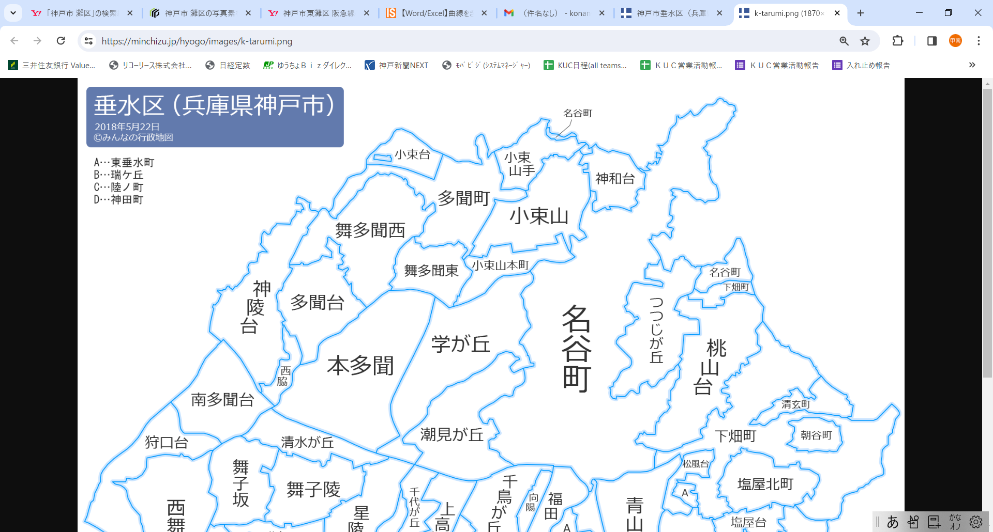
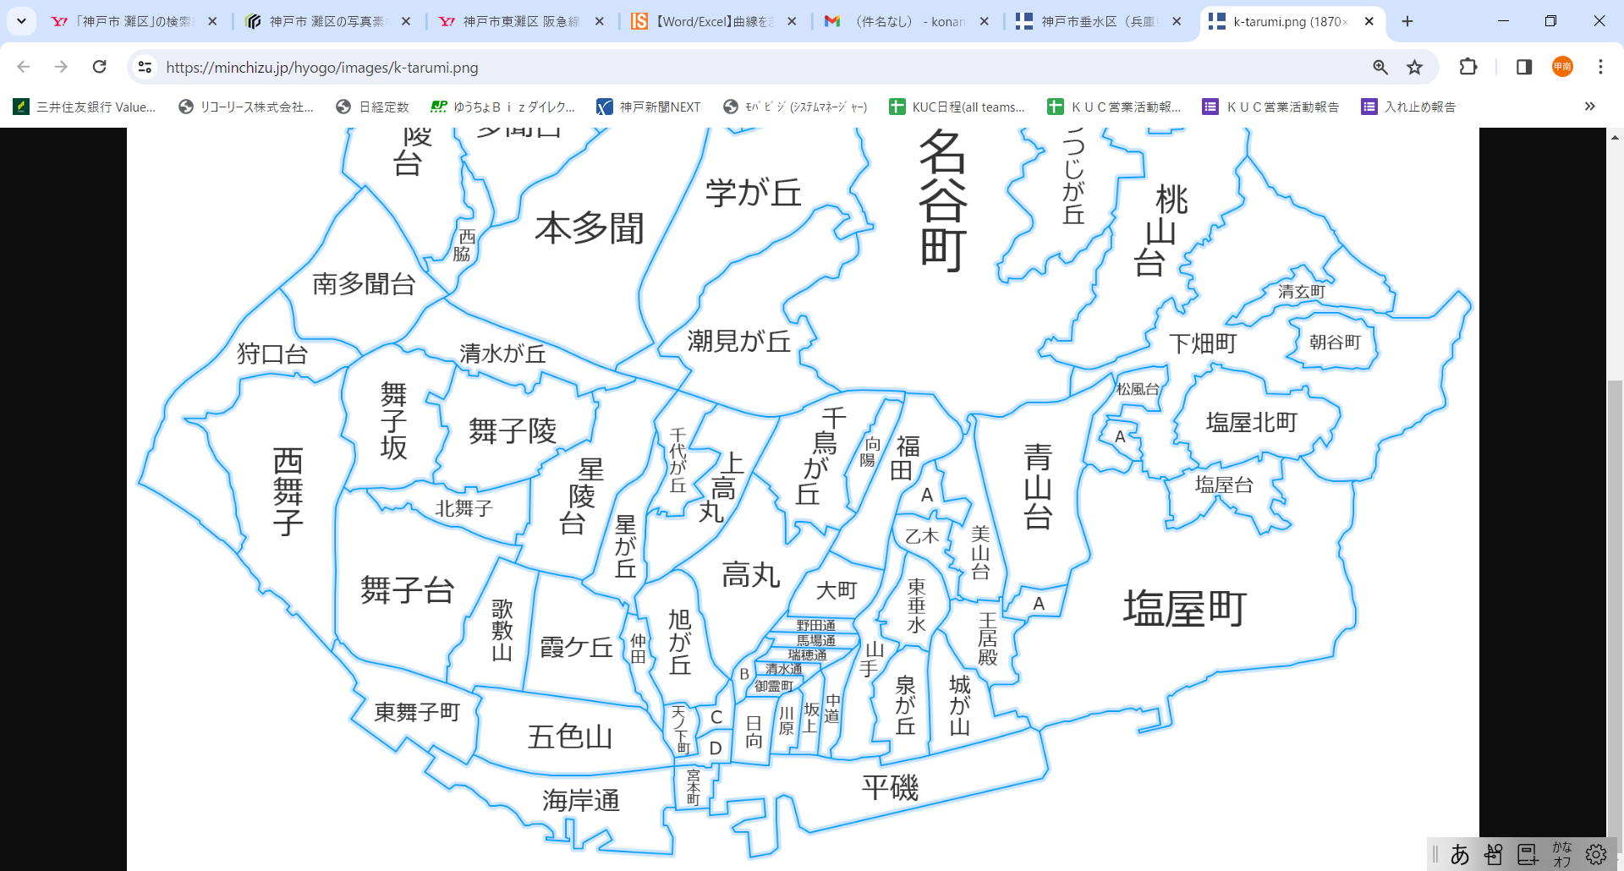
1
2
3
4
5
10
9
6
7
8
11
48
49
51
54
55
56
57
60
62
63
64
65
66/67
69
68
14
15
17
18
20
23
24
25
27
30
31
32
33
34
36
37
38
39
40
41
42
43
44
45
71
72
73
74
35
53
59
61
70
47
12
13
16
19
26
28
46
69
74
74
50
52
29
21
58
22
16 | 大町 | オオマチ | Ｂ | 555 | 369 | 924 | 8
17 | 乙木 | オトギ | Ｂ | 405 | 226 | 631 | 2
18 | 霞ケ丘 | カスミガオカ | Ｂ | 1444 | 802 | 2246 | 14
19 | 上高丸 | カミタカマル | Ｂ | 623 | 1756 | 2379 | 18
20 | 狩口台 | カリグチダイ | Ｂ | 740 | 2266 | 3006 | 10
21 | 川原 | カワハラ | Ｂ | 195 | 208 | 403 | 26
22 | 神田町 | カンダチョウ | Ｂ | 5 | 61 | 66 | 95
23 | 北舞子 | キタマイコ | Ｂ | 521 | 823 | 1344 | 11
24 | 陸ノ町 | クガノチョウ | Ｂ | 122 | 148 | 270 | 57
25 | 向陽 | コウヨウ | Ｂ | 292 | 267 | 559 | 28
26 | 五色山 | ゴシキヤマ | Ｂ | 1278 | 1619 | 2897 | 34
27 | 小束山本町 | コツカヤマホンマチ | Ｂ | 357 | 925 | 1282 | 38
28 | 御霊町 | ゴリョウチョウ | Ｂ | 109 | 81 | 190 | 13
29 | 坂上 | サカガミ | Ｂ | 211 | 262 | 473 | 16
30 | 潮見が丘 | シオミガオカ | Ｂ | 597 | 301 | 898 | 17
31 | 塩屋北町 | シオヤキタマチ | Ｂ | 1057 | 63 | 1120 | 10
32 | 清水が丘 | シミズガオカ | Ｂ | 650 | 982 | 1632 | 39
33 | 清水通 | シミズドオリ | Ｂ | 150 | 43 | 193 | 5 | 87
34 | 松風台 | ショウフウダイ | Ｂ | 201 | 721 | 922 | 10
35 | 城が山 | シロガヤマ | Ｂ | 699 | 588 | 1287 | 36
36 | 神陵台 | シンリョウダイ | Ｂ | 1048 | 1963 | 3011 | 22
37 | 神和台 | シンワダイ | Ｂ | 809 | 26 | 835 | 6
38 | 清玄町 | セイゲンチョウ | Ｂ | 278 | 169 | 447 | 3 |  | 77
39 | 星陵台 | セイリョウダイ | Ｂ | 1418 | 1274 | 2692 | 22
40 | 高丸 | タカマル | Ｂ | 1169 | 1646 | 2815 | 38
41 | 多聞台 | タモンダイ | Ｂ | 877 | 1203 | 2080 | 24
42 | 多聞町 | タモンチョウ | Ｂ | 1 | 300 | 301 | 31
43 | 千鳥が丘 | チドリガオカ | Ｂ | 1137 | 531 | 1668 | 33 | 33
44 | 千代が丘 | チヨガオカ | Ｂ | 581 | 569 | 1150 | 12
45 | 天ノ下町 | テンノシタチョウ | Ｂ | 114 | 221 | 335 | 76
46 | 仲田 | ナカタ | Ｂ | 300 | 186 | 486 | 34 |  | 122
47 | 中道 | ナカミチ | Ｂ | 226 | 274 | 500 | 10
48 | 西舞子 | ニシマイコ | Ｂ | 2294 | 2411 | 4705 | 61
49 | 西脇 | ニシワキ | Ｂ | 298 | 387 | 685 | 8
50 | 野田通 | ノダドオリ | Ｂ | 165 | 126 | 291 | 3
51 | 馬場通 | ババドオリ | Ｂ | 202 | 204 | 406 | 6
52 | 日向 | ヒュウガ | Ｂ | 210 | 281 | 491 | 84
53 | 福田 | フクダ | Ｂ | 833 | 821 | 1654 | 47
54 | 星が丘 | ホシガオカ | Ｂ | 684 | 706 | 1390 | 32
56 | 舞子台 | マイコダイ | Ｂ | 1324 | 2541 | 3865 | 63
57 | 舞子陵 | マイコリョウ | Ｂ | 0 | 0 | 0 | 0
58 | 瑞ケ丘 | ミズガオカ | Ｂ | 137 | 98 | 235 | 16
59 | 瑞穂通 | ミズホトオリ | Ｂ | 129 | 91 | 220 | 12
60 | 南多聞台 | ミナミタモンダイ | Ｂ | 863 | 1811 | 2674 | 13
61 | 美山台 | ミヤマダイ | Ｂ | 924 | 205 | 1129 | 18
62 | 宮本町 | ミヤモトチョウ | Ｂ | 94 | 237 | 331 | 27
63 | 山手 | ヤマテ | Ｂ | 891 | 583 | 1474 | 14 |  | 242
55 | 舞子坂 | マイコザカ | C | 1185 | 587 | 1772 | 47
64 | 王居殿 | オウイデン | Ｃ | 353 | 627 | 980 | 10
65 | 海岸通 | カイガンドウリ | Ｃ | 115 | 778 | 893 | 61
66 | 塩屋町 | シオヤチョウ | Ｃ | 2111 | 1674 | 3785 | 68
67 | 塩屋町 | シオヤチョウ | Ｃ | 326 | 576 | 902 | 8
68 | 塩屋台 | シオヤダイ | Ｃ | 758 | 131 | 889 | 12
69 | 下畑町 | シモハタチョウ | Ｃ | 511 | 682 | 1193 | 73
70 | 東垂水 | ヒガシタルミ | Ｃ | 637 | 417 | 1054 | 13
71 | 東垂水町 | ヒガシタルミチョウ | Ｃ | 163 | 287 | 450 | 17
72 | 東舞子町 | ヒガシマイコチョウ | Ｃ | 228 | 392 | 620 | 39
73 | 平磯 | ヒライソ | Ｃ | 152 | 612 | 764 | 44
74 | 名谷町 | ミョウダニチョウ | Ｃ | 1564 | 2627 | 4191 | 127

